상품제안서
아이아 트윈 차저/2포트 차량용 충전기 | 상품코드: S15197

 |  |  |  |  |  | 02-713-8555 | www.synergygift.co.kr
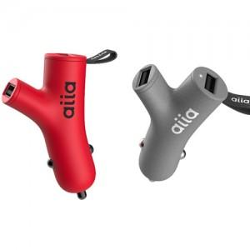 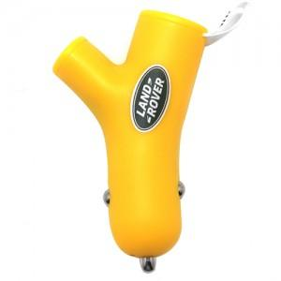

【상세/제작정보】 | - 기본 종이케이스 포함 가격입니다. - 인쇄 1도 포함 가격입니다.

【인쇄/포장옵션】 | 실크 / 별도문의

【공급단가】 | 수량 | 100~ | 500~ | 1,000~ | 3,000~
*VAT별도 | 단가 | 8,370원 | 8,060원 | 7,750원 | 7,440원

【상품 URL】 | https://www.synergygift.co.kr:443/src/goods_detail.php?gdno=4393

